关系图
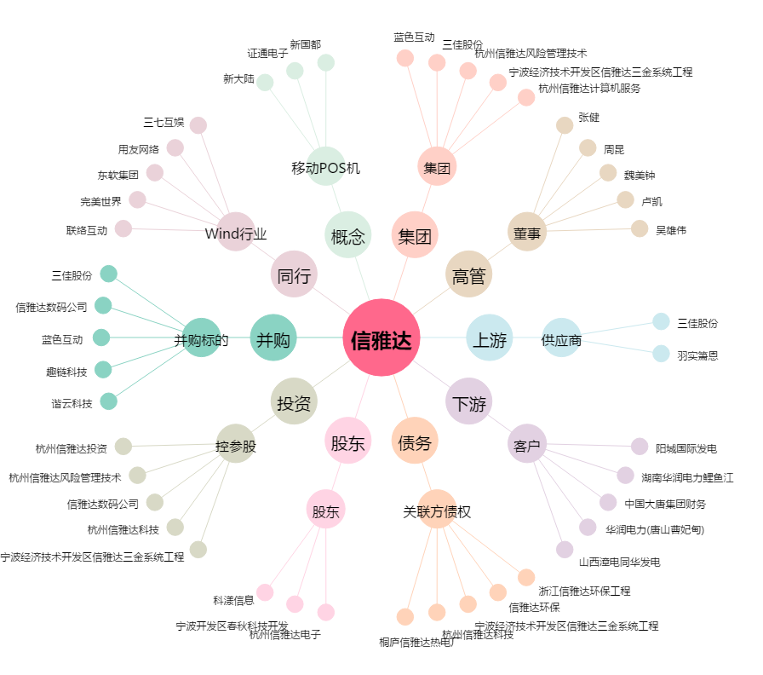
信雅达[600571.SH] - 关系概览图

